fig 4-5 (données)
fig 4-5 : | Personenverkehrsteilung* in der Wallonie

 | (VALEURS ABSOLUES)
 | Véhicules particuliers (voitures, camionnettes, motos) | Transport collectif (bus TEC et cars privés) | Transport collectif (SNCB) | Tous modes
 | (Milliard voy-km)
1990 | 34.37 | 4.31 | 2.22 | 40.90
1991 | 35.27 | 4.58 | 2.19 | 42.04
1992 | 36.16 | 4.86 | 2.16 | 43.18
1993 | 37.06 | 5.13 | 2.14 | 44.33
1994 | 37.95 | 5.41 | 2.11 | 45.47
1995 | 38.85 | 5.68 | 2.08 | 46.61
1996 | 39.55 | 5.72 | 2.14 | 47.40
1997 | 40.25 | 5.75 | 2.19 | 48.19
1998 | 40.94 | 5.79 | 2.25 | 48.98
1999 | 41.64 | 5.82 | 2.30 | 49.77
2000 | 42.34 | 5.86 | 2.36 | 50.56
2001 | 43.27 | 6.11 | 2.45 | 51.83
2002 | 43.77 | 6.69 | 2.53 | 52.99
2003 | 42.80 | 7.52 | 2.50 | 52.82
2004 | 43.76 | 7.83 | 2.62 | 54.21
2005 | 44.17 | 8.01 | 2.71 | 54.89
2006 | 44.53 | 8.24 | 2.85 | 55.62
2007 | 45.79 | 8.58 | 2.93 | 57.30
2008 | 45.03 | 8.32 | 3.13 | 56.48
2009 | 45.68 | 8.52 | 3.14 | 57.34

 | (%)
 | Véhicules particuliers (voitures, camionnettes, motos) | Transport collectif (bus TEC et cars privés) | Transport collectif (SNCB) | Tous modes
1990 | 84.0% | 10.5% | 5.4% | 100%
1991 | 83.9% | 10.9% | 5.2% | 100%
1992 | 83.7% | 11.3% | 5.0% | 100%
1993 | 83.6% | 11.6% | 4.8% | 100%
1994 | 83.5% | 11.9% | 4.6% | 100%
1995 | 83.3% | 12.2% | 4.5% | 100%
1996 | 83.4% | 12.1% | 4.5% | 100%
1997 | 83.5% | 11.9% | 4.5% | 100%
1998 | 83.6% | 11.8% | 4.6% | 100%
1999 | 83.7% | 11.7% | 4.6% | 100%
2000 | 83.7% | 11.6% | 4.7% | 100%
2001 | 83.5% | 11.8% | 4.7% | 100%
2002 | 82.6% | 12.6% | 4.8% | 100%
2003 | 81.0% | 14.2% | 4.7% | 100%
2004 | 80.7% | 14.4% | 4.8% | 100%
2005 | 80.5% | 14.6% | 4.9% | 100%
2006 | 80.1% | 14.8% | 5.1% | 100%
2007 | 79.9% | 15.0% | 5.1% | 100%
2008 | 79.7% | 14.7% | 5.5% | 100%
Valeurs de référence :
44,7 milliards t-km (2006)
9199 kt éq. CO2 (2006)
56,7 milliards voyageurs-km (2006)
33652 GWh (2006)
1069 t Aéq. (2005)
19 t (2005)
2009 | 79.7% | 14.9% | 5.5% | 100%

* transit international compris ; hors transport aérien et modes doux (vélo, marche à pied)

fig 4-5
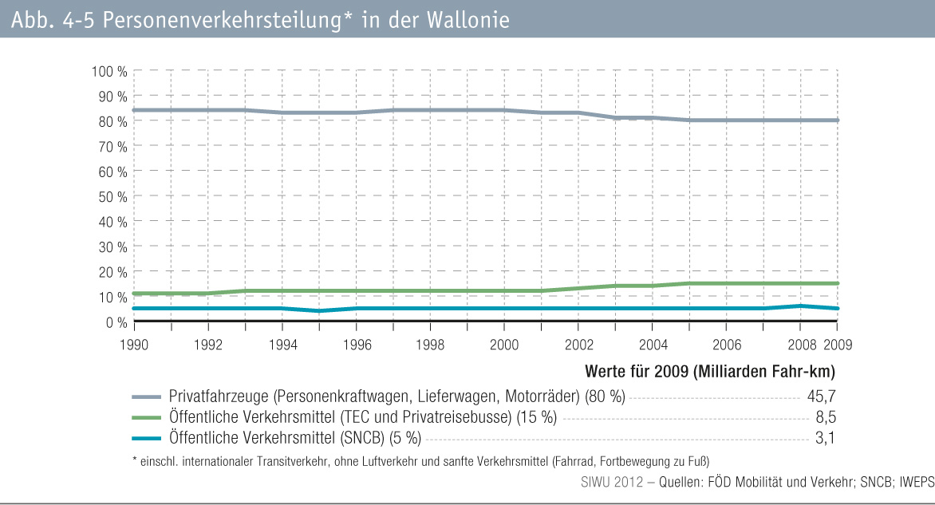
fig 4-5 : | Personenverkehrsteilung* in der Wallonie

